Feuil3
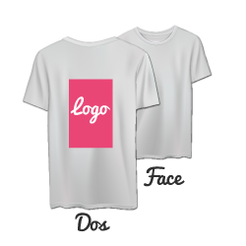
 |  |  |  |  | Votre format d'impression :
 |  |  |  |  |  | Impression DOS SEUL

1- | Choisissez votre la couleur de vos T-Shirts

2- | Détaillez les tailles (!)

 | Entrez ici la quantité commandée : |  |  |  | 0

 | Précisez la répartition des tailles :

 |  |  | S | M | L | XL | 2XL | 3XL
 |  | Quantité | 0 | 0 | 0 | 0 | 0 | 0 | 0 | 0

Enregistrez ce document et envoyez le à production@printshot.fr

 |  |  |  |  |  |  |  |  |  |  |  | 1
 |  |  |  |  |  |  |  |  |  |  | White | 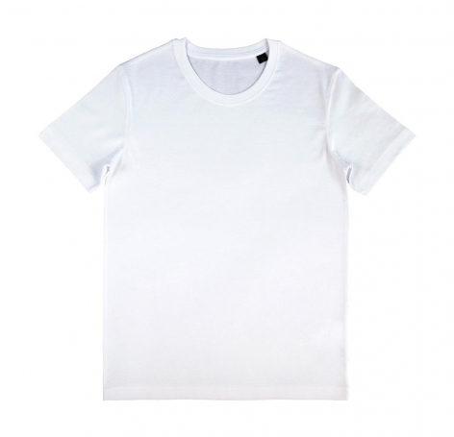
 |  |  |  |  |  |  |  |  |  |  | Black | 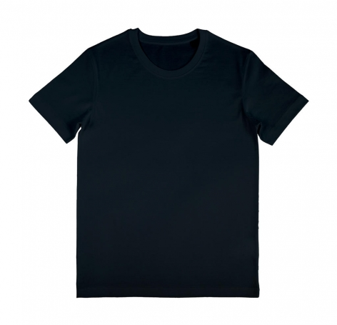
 |  |  |  |  |  |  |  |  |  |  | Navy | 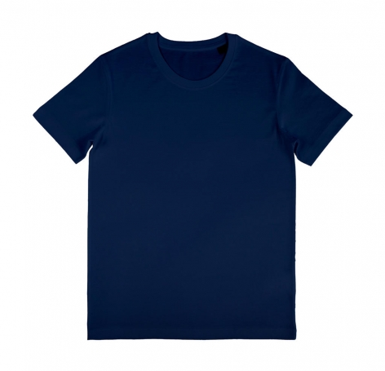
 |  |  |  |  |  |  |  |  |  |  | Atoll | 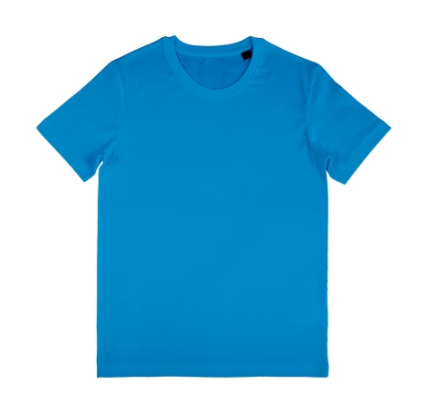
 |  |  |  |  |  |  |  |  |  |  | Red | 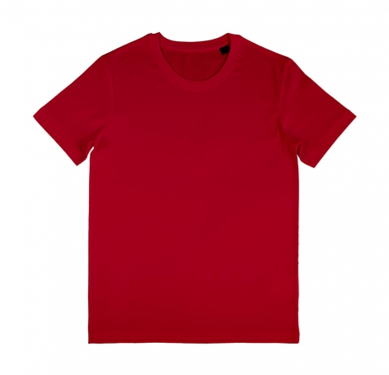
 |  |  |  |  |  |  |  |  |  |  | Tropical Green | 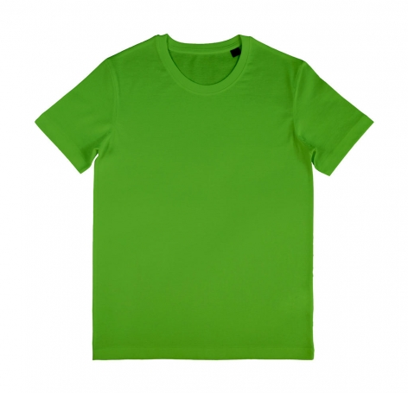
 |  |  |  |  |  |  |  |  |  |  | Silver | 